Bugs
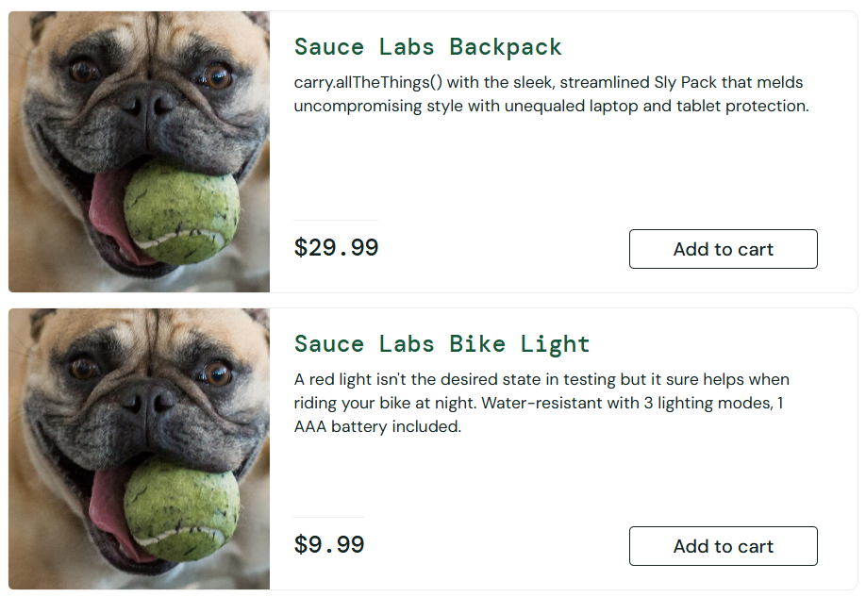
ID: | 001
Summary: | Отображается некорректное изображение (собака) у всех товаров (Что?) на странице каталога товаров (Где?) при успешной авторизации (Когда?)
Environment: | Windows 11, Google Chrome 145.0.7632.117
Severity: | Major
Priority: | High
Screenshot | P1
Assignee: | Мамонько Денис
Steps to reproduce: | 1.Открыть сайт saucedemo.com
 | 2.В поле Username ввести логин: problem_user
 | 3.В поле Password ввести пароль: secret_sauce
 | 4.Нажать на кнопку "Login"
 | 5.Обратить внимание на изображения карточек товаров на открывшейся странице Products.
 | 6.
 | 7.
Actual Result: | У всех товаров отображается одинаковая картинка с собакой вместо реальных фотографий продуктов.

Expectected Result: | У каждого товара отображается соответствующее ему уникальное изображение.

Notes: | Component: Каталог товаров

ID: | 002
Summary: | Цена товара находится в некорректном эквиваленте (Что?) на странице конкретного товара (Где?) при переходе на товар (Когда?)
Environment: | Windows 11, Google Chrome 145.0.7632.117
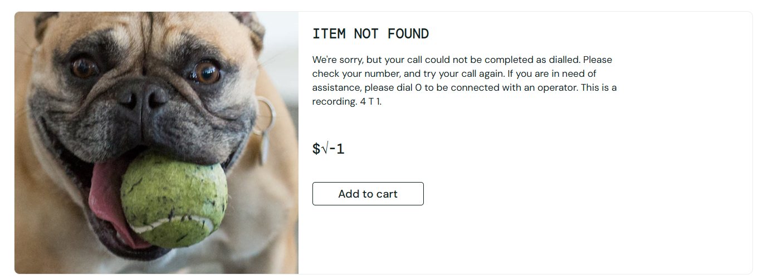
Severity: | Critical
Priority: | High
Screenshot | P34
Assignee: | Мамонько Денис
Steps to reproduce: | 1.Открыть сайт saucedemo.com.
 | 2.Ввести логин problem_user и пароль secret_sauce, нажать "Login".
 | 3.На странице каталога нажать на товар.
 | 4.
 | 5.
 | 6.
 | 7.
Actual Result: | Изменяется эквивалент валюты, она находится в некорректном формате

Expectected Result: | При переходе на конкретный товар указывается его корректная цена

Notes: | Component: Товар

ID: | 003
Summary: | Сбрасывается поле First Name (Что?) на странице оформления заказа (Где?) при попытке перейти к следующему шагу
Environment: | Windows 11, Google Chrome 145.0.7632.117
Severity: | Critical
Priority: | High
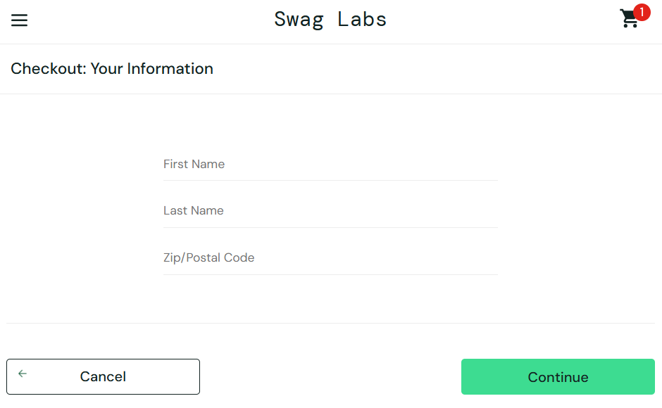
Screenshot | P62
Assignee: | Мамонько Денис
Steps to reproduce: | 1.Открыть сайт saucedemo.com.
 | 2.Авторизоваться под пользователем problem_user (пароль secret_sauce).
 | 3.Нажать кнопку "Add to cart" у любого товара
 | 4.Нажать на иконку корзины в правом верхнем углу.
 | 5.На странице корзины нажать кнопку "Checkout"
 | 6.На странице Checkout: Your Information ввести first name, last name
 | 7.
Actual Result: | При попытке ввода в поле last name, сбрасывается поле first name и появляется ограничение на 1 символ.

Expectected Result: | Корректный ввод first name, last name

Notes: | Component: Корзина / Оформление заказа (Checkout)

